Лист1
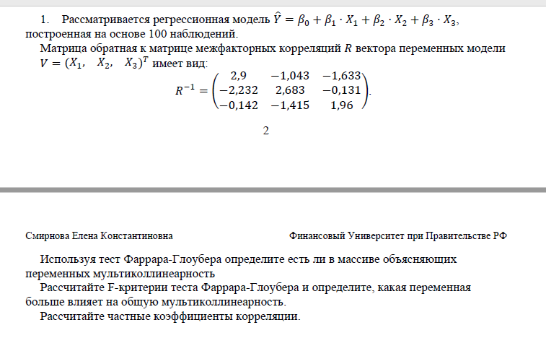
r^-1 | 2.9 | -1.043 | -1.633
 | -2.232 | 2.683 | -0.131
 | -0.142 | -1.415 | 1.96

Спецификация модели
y^ = b0 + b1*x1 + b2*x2+b3*x3
n = | 100
k = | 3
m | 4

первая часть: -(n-1-1/6*2*(k+5)) | -97.166666667
вторая часть: ln(det[r]) | 1.4703499164
FG= | -142.86900021
|FG|= | 142.86900021

x2кр | 7.8147279033

|FG| > x2кр -> принимаем гипотезу h1: о том, что существует мультиколлинеальность
h0 отвергается

Fij | 60.8 | 53.856 | 30.72

Fкр | 2.6993925976

ПРОВЕРЯЕМ:
Fij > Fкр -> принимаем гипотезу h1 о том, что наши независимые переменные мультиколлинеарны с другими
САМЫЙ НЕЗНАЧИМЫЙ ФАКТОР - F33
r11 | 1
r12 | 0.80017477238
r13 | 0.68495044176

r21 | 0.80017477238
r22 | 1
r23 | 0.057125882682

r31 | 0.059560907979
r32 | 0.61704674805
r33 | 1

r12 | 0.80017477238
r13 | 0.68495044176
r23 | 0.057125882682

tij | 13.071877753 | 9.2111056417 | 0.56063257702

tij | 13.071877753 | 9.2111056417 | 0.56063257702
tкр | 1.9849843115

ИТОГ:
У нас t12 t13 > tкр; h1 переменные мультиколлинеарны
t23 < tкр -> h0 не явл мультиколлинеарной

